0. 표지
 | 문서번호 | CHECKBANG-CA-2026-003
 | 작성자 | 취약점진단팀
 | 보안등급 | Confidential
 | Ver | ver 1.0

"Check방" 취약점 진단

Web Server 이행점검 결과


2026-06-16

2-1. 요약결과(그래프)
 |  | 항목별 양호 비율

N/A 제외
진단 도메인 | 평균 점수
1. 계정 관리 | N/A
2. 서비스 관리 | 100.0%
3. 보안 설정 | 100.0%
4. 패치 및 로그 관리 | 66.7%

 |  | 양호 / 취약 / N/A 비율

상태 | 개수
양호 | 18
취약 | 1
N/A | 7

 |  | 영역별 취약 수
 | 1
영역 | 취약 수
계정 관리 | 0
서비스 관리 | 0
보안 설정 | 0
패치 및 로그 관리 | 1

3-1. 진단 결과(Apache)
Apache 취약점 진단 상세결과(26항목)
진단항목 | No. | 세부 진단항목 | 진단기준 | 1 | ip-10-0-14-88 | ip-10-0-14-88
 |  |  |  |  | 10.0.14.88 | 10.0.14.88
 |  |  |  |  | 최초진단 | 이행점검
1. 계정 관리 | WEB-01 | Default 관리자 계정명 변경 | 양호: 관리자 페이지를 사용하지 않거나, 계정명이 기본 계정명으로 설정되어 있지 않은 경우 취약: 계정명이 기본 계정명으로 설정되어 있거나, 추측하기 쉬운 문자 조합으로 이루어진 계정명을 사용하는 경우 | N/A | 진단 대상이 아님
 | WEB-02 | 취약한 비밀번호 사용 제한 | 양호: 관리자 비밀번호가 암호화되어 있거나, 유추하기 어려운 비밀번호로 설정된 경우 취약: 관리자 비밀번호가 암호화되어 있지 않거나, 유추하기 쉬운 비밀번호로 설정된 경우 | N/A | 진단 대상이 아님
 | WEB-03 | 비밀번호 파일 권한 관리 | 양호: 비밀번호 파일에 권한이 600 이하로 설정된 경우 취약: 비밀번호 파일에 권한이 600 초과로 설정된 경우 | N/A | 진단 대상이 아님
2. 서비스 관리 | WEB-04 | 웹 서비스 디렉터리 리스팅 방지 설정 | 양호: 디렉터리 리스팅이 설정되지 않은 경우 취약: 디렉터리 리스팅이 설정된 경우 | 양호 | 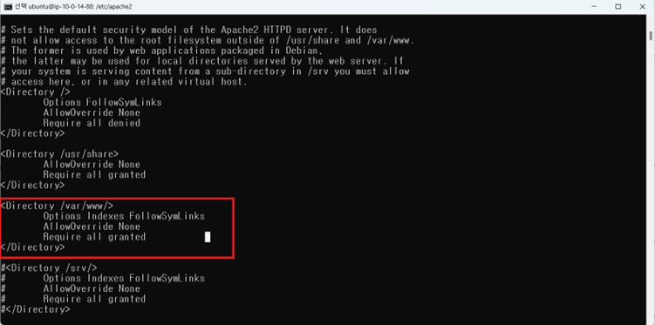 | 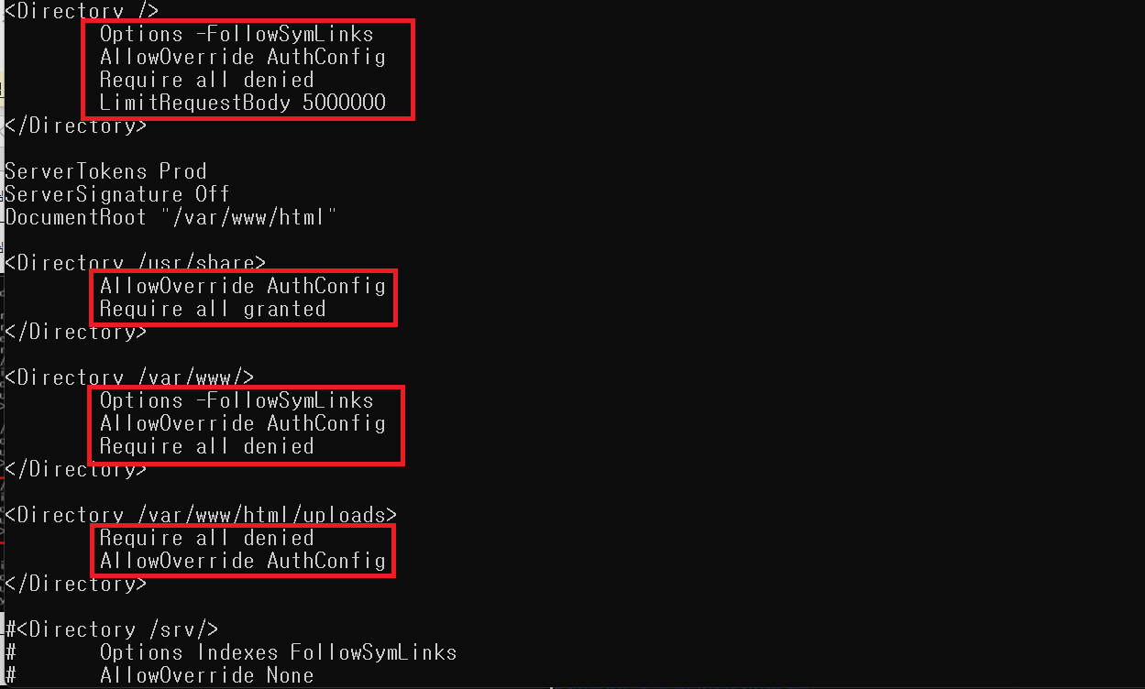
 | WEB-05 | 지정하지 않은 CGI/ISAPI 실행 제한 | 양호: CGI 스크립트를 사용하지 않거나 CGI 스크립트가 실행 가능한 디렉터리를 제한한 경우 취약: CGI 스크립트를 사용하고 CGI 스크립트가 실행 가능한 디렉터리를 제한하지 않은 경우 | 양호
 | WEB-06 | 웹 서비스 상위 디렉터리 접근 제한 설정 | 양호: 상위 디렉터리 접근 기능을 제거한 경우 취약: 상위 디렉터리 접근 기능을 제거하지 않은 경우 | 양호 | 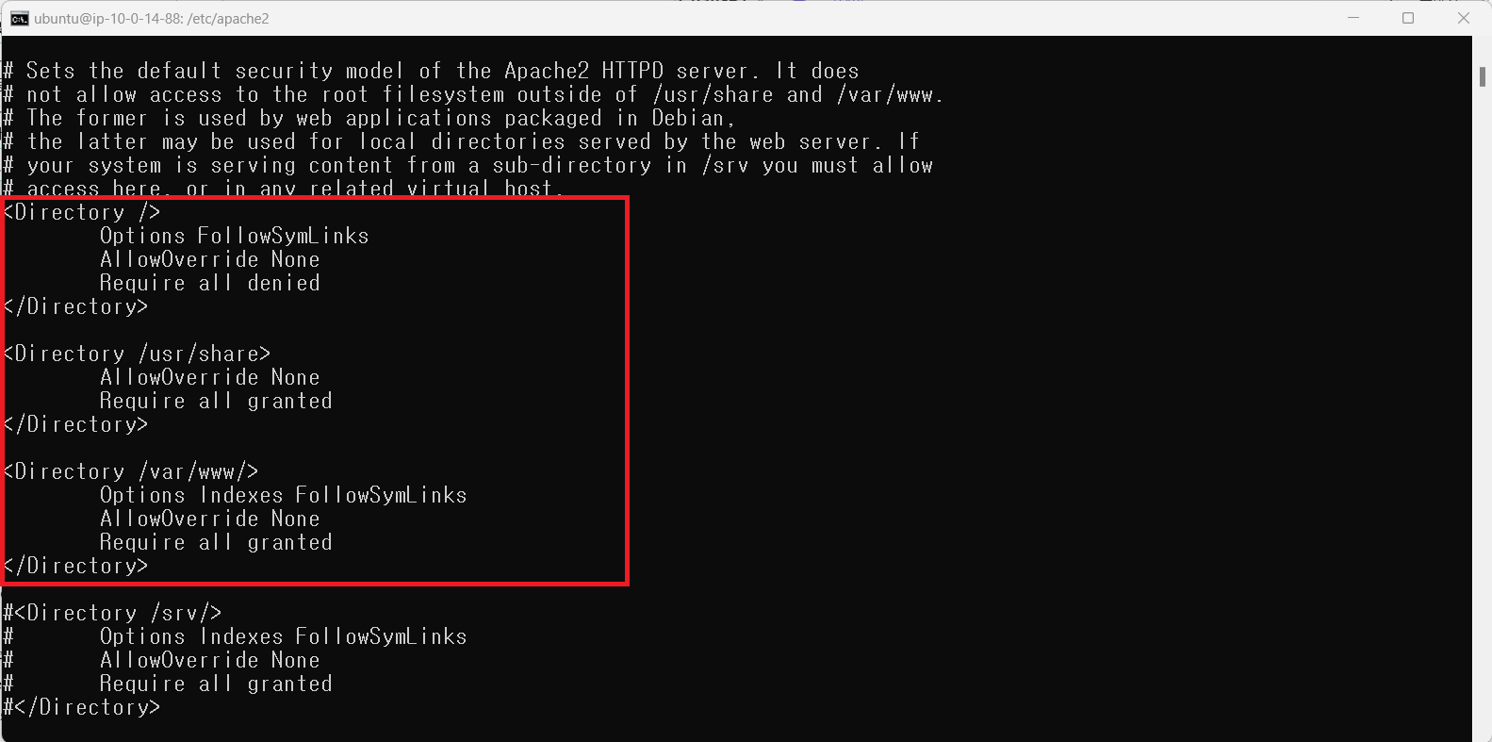 상위 디렉터리 접근 기능을 제거하는 기능이 설정은 되어있으나 주석처리하여 비활성화 상태 | 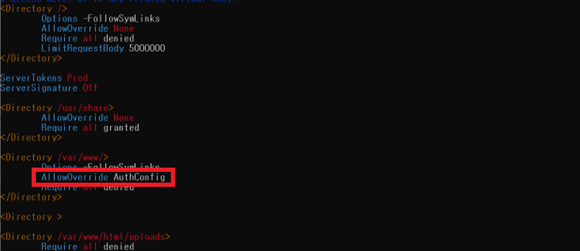
 | WEB-07 | 웹 서비스 경로 내 불필요한 파일 제거 | 양호: 기본으로 생성되는 불필요한 파일 및 디렉터리가 존재하지 않을 경우 취약: 기본으로 생성되는 불필요한 파일 및 디렉터리가 존재하는 경우 | 양호
 | WEB-08 | 웹 서비스 파일 업로드 및 다운로드 용량 제한 | 양호: 파일 업로드 및 다운로드 용량을 제한한 경우 취약: 파일 업로드 및 다운로드 용량을 제한하지 않은 경우 | 양호 | 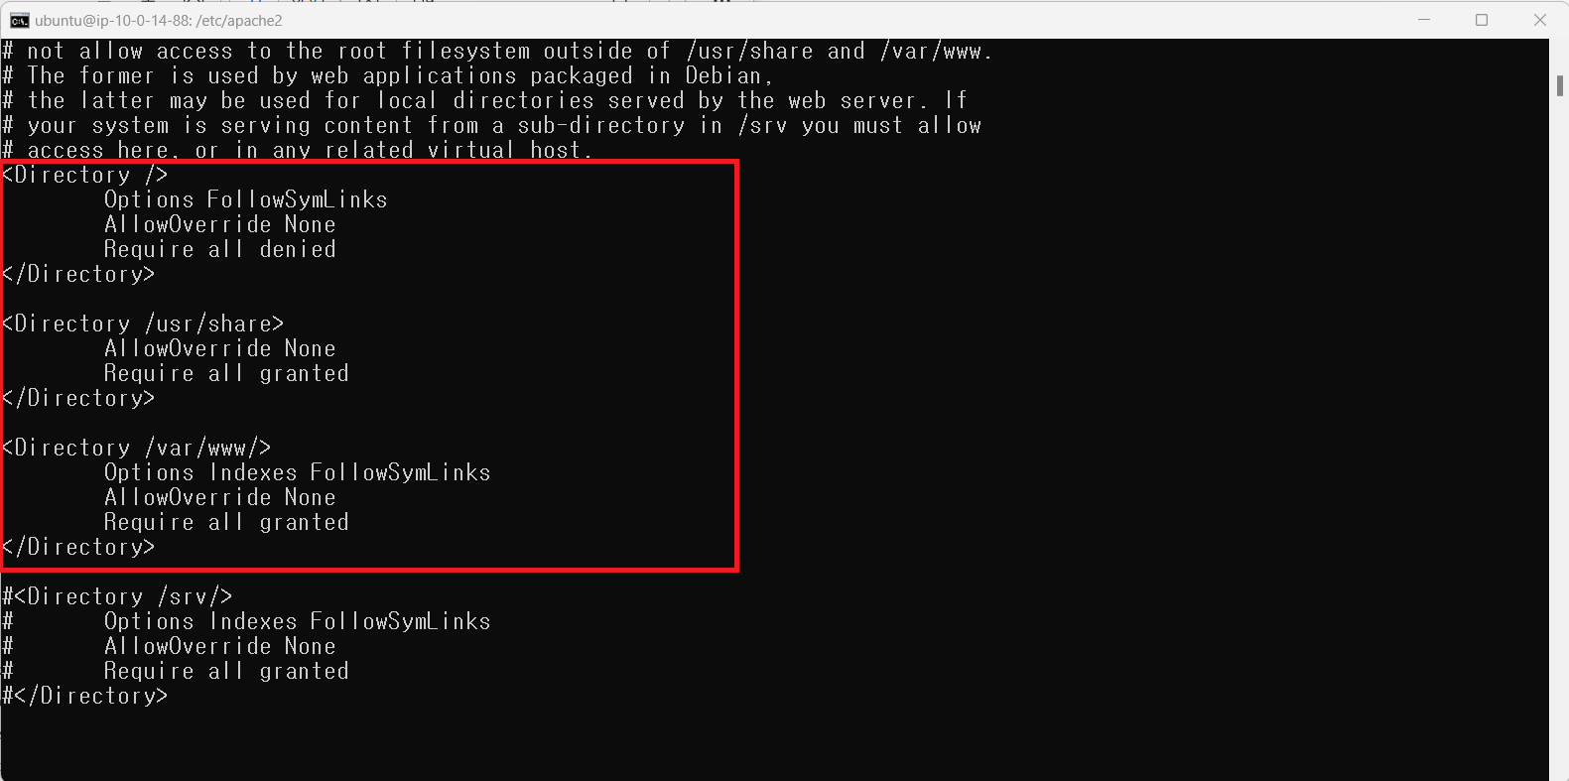 파일 업로드 및 다운로드 용량을 제한하는 LimitRequestBody 지시어가 설정 파일에 존재하지 않아 제한이 없음 | 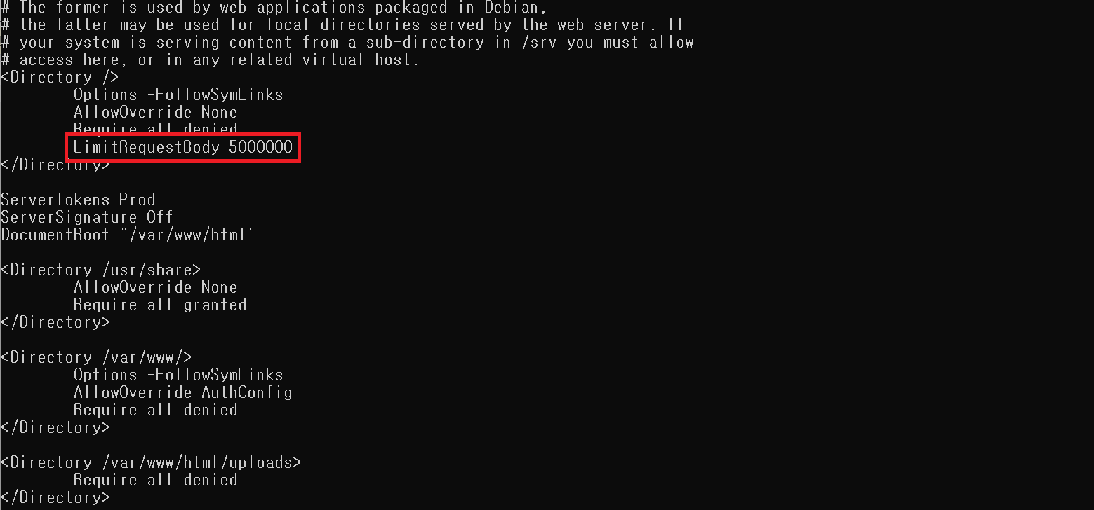
 | WEB-09 | 웹 서비스 프로세스 권한 제한 | 양호: 웹 프로세스(웹 서비스)가 관리자 권한이 부여된 계정이 아닌 운영에 필요한 최소한의 권한을 가진 별도의 계정으로 구동되고 있는 경우 취약: 웹 프로세스(웹 서비스)가 관리자 권한이 부여된 계정으로 구동되고 있는 경우 | 양호
 | WEB-10 | 불필요한 프록시 설정 제한 | 양호: 불필요한 Proxy 설정을 제한한 경우 취약: 불필요한 Proxy 설정을 제한하지 않은 경우 | 양호
 | WEB-11 | 웹 서비스 경로 설정 | 양호: 웹 서버 경로를 기타 업무와 영역이 분리된 경로로 설정 및 불필요한 경로가 존재하지 않는 경우 취약: 웹 서버 경로를 기타 업무와 영역이 분리되지 않은 경로로 설정하거나 불필요한 경로가 있는 경우 | 양호 | 웹 서버의 기본 홈 디렉터리가 아파치 설치 시 기본값인 /var/www/html로 설정되어 있어 기본 경로 노출 및 불필요한 경로 분리 미흡
 | WEB-12 | 웹 서비스 링크 사용 금지 | 양호: 심볼릭 링크, aliases, 바로가기 등의 링크 사용을 허용하지 않는 경우 취약: 심볼릭 링크, aliases, 바로가기 등의 링크 사용을 허용하는 경우 | 양호 | 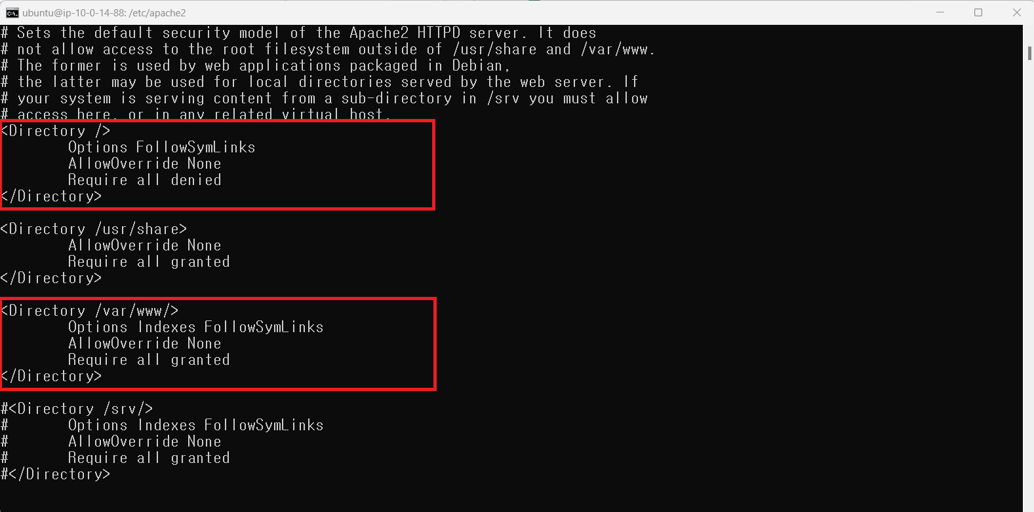 Apache 설정 파일(apache2.conf)의 디렉터리 제어 항목에서 FollowSymLinks 옵션 미제거로 인해 심볼릭 링크 사용이 허용됨. | 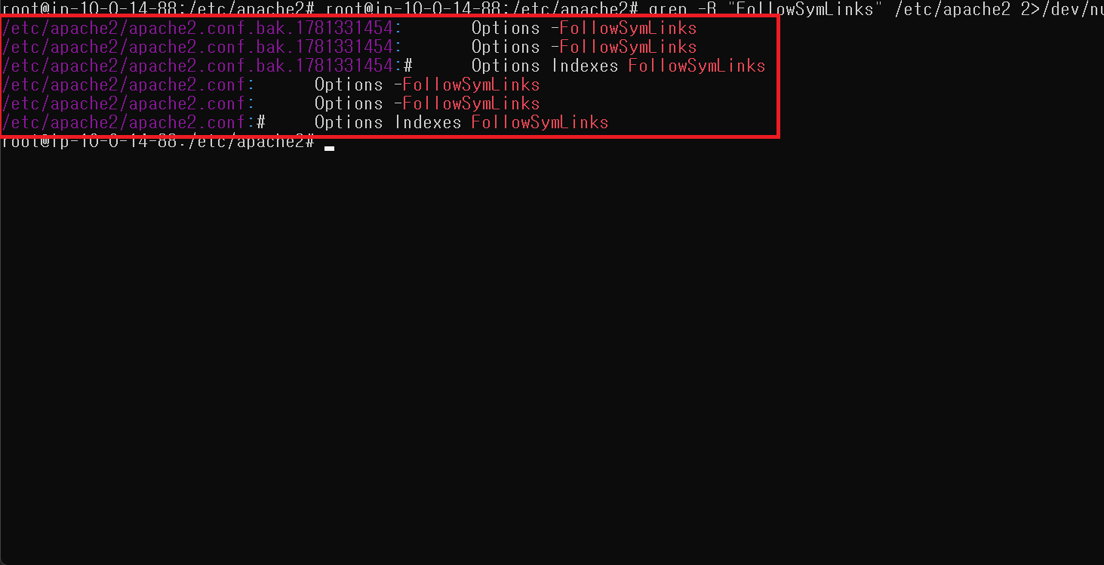
 | WEB-13 | 웹 서비스 설정 파일 노출 제한 | 양호: 일반 사용자의 DB 연결 파일에 대한 접근을 제한하고, 불필요한 스크립트 매핑이 제거된 경우 취약: 일반 사용자의 DB 연결 파일에 대한 접근을 제한하지 않거나, 불필요한 스크립트 매핑이 제거되지 않은 경우 | N/A | 진단 대상이 아님
 | WEB-14 | 웹 서비스 경로 내 파일의 접근 통제 | 양호: 주요 설정 파일 및 디렉터리에 불필요한 접근 권한이 부여되지 않은 경우 취약: 주요 설정 파일 및 디렉터리에 불필요한 접근 권한이 부여된 경우 | N/A | 진단 대상이 아님
 | WEB-15 | 웹 서비스의 불필요한 스크립트 매핑 제거 | 양호: 불필요한 스크립트 매핑이 존재하지 않는 경우 취약: 불필요한 스크립트 매핑이 존재하는 경우 | N/A | 진단 대상이 아님
 | WEB-16 | 웹 서비스 헤더 정보 노출 제한 | 양호: HTTP 응답 헤더에서 웹 서버 정보가 노출되지 않는 경우 취약: HTTP 응답 헤더에서 웹 서버 정보가 노출되는 경우 | 양호 | HTTP 응답 헤더에서 웹 서버 정보가 노출됨 | 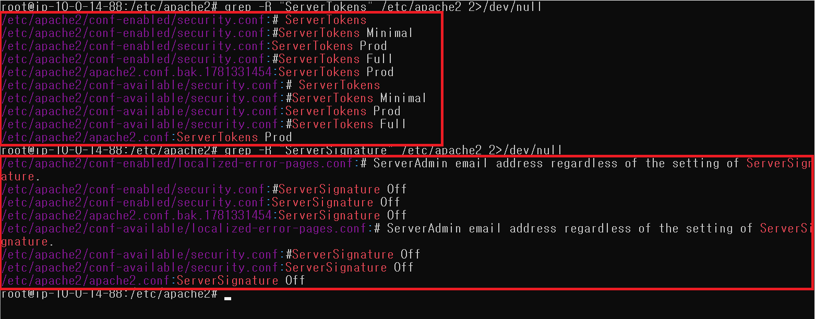
 | WEB-17 | 웹 서비스 가상 디렉토리 삭제 | 양호: 불필요한 가상 디렉터리가 존재하지 않는 경우 취약: 불필요한 가상 디렉터리가 존재하는 경우 | 양호
 | WEB-18 | 웹 서비스 WebDAV 비활성화 | 양호: WebDAV 서비스를 비활성화하고 있는 경우 취약: WebDAV 서비스를 활성화하고 있는 경우 | 양호
3. 보안 설정 | WEB-19 | 웹 서비스 SSI(Server Side Includes) 사용 제한 | 양호: 웹 서비스 SSI 사용 설정이 비활성화되어 있는 경우 취약: 웹 서비스 SSI 사용 설정이 활성화되어 있는 경우 | 양호
 | WEB-20 | SSL/TLS 활성화 | 양호: SSL/TLS 설정이 활성화되어 있는 경우 취약: SSL/TLS 설정이 비활성화되어 있는 경우 | 양호 | SSL/TLS 설정이 비활성화 상태
 | WEB-21 | HTTP 리디렉션 | 양호: HTTP 접근 시 HTTPS Redirection이 활성화된 경우 취약: HTTP 접근 시 HTTPS Redirection이 비활성화된 경우 | 양호 | Apache 웹 서버 내 SSL 모듈 미활성화 (HTTPS 리다이렉션 미적용
 | WEB-22 | 에러 페이지 관리 | 양호: 웹 서비스 에러 페이지가 별도로 지정된 경우 취약: 웹 서비스 에러 페이지가 별도로 지정되지 않거나 에러 발생 시 중요 정보가 노출되는 경우 | 양호 | 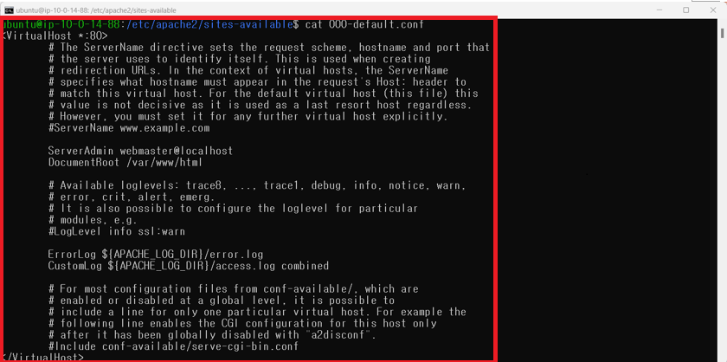 별도의 에러페이지 설정이 존재하지 않음 | 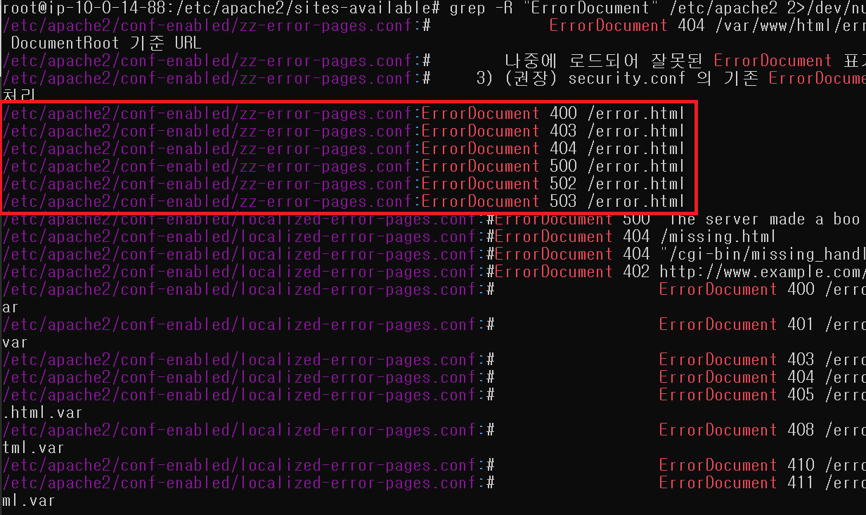
 | WEB-23 | LDAP 알고리즘 적절하게 구성 | 양호: LDAP 연결 인증 시 안전한 비밀번호 다이제스트 알고리즘을 사용하는 경우 취약: LDAP 연결 인증 시 안전한 비밀번호 다이제스트 알고리즘을 사용하지 않는 경우 | N/A | 진단 대상이 아님
4. 패치 및 로그 관리 | WEB-24 | 별도의 업로드 경로 사용 및 권한 설정 | 양호: 별도의 업로드 경로를 사용하고 일반 사용자의 접근 권한이 부여되지 않은 경우 취약: 별도의 업로드 경로를 사용하지 않거나, 일반 사용자의 접근 권한이 부여된 경우 | 양호 | 별도의 업로드 경로를 사용하지 않음.
 | WEB-25 | 주기적 보안 패치 및 벤더 권고사항 적용 | 양호: 최신 보안 패치가 적용되어 있으며, 패치 적용 정책을 수립하여 주기적인 패치 관리를 하는 경우 취약: 최신 보안 패치가 적용되어 있지 않거나 패치 적용 정책을 수립 및 주기적인 패치 관리를 하지 않는 경우 | 취약 | Apache 최신 버전: 02.4.67 | 최신 패치 적용 시 서비스 장애 발생 가능성이 있어 조치하지 않음
 | WEB-26 | 로그 디렉터리 및 파일 권한 설정 | 양호: 로그 디렉터리 및 파일에 일반 사용자의 접근 권한이 없는 경우 취약: 로그 디렉터리 및 파일에 일반 사용자의 접근 권한이 있는 경우 | 양호

